九州を描こう
88 |  |  |  | マスに

 |  |  |  | 九州を描こう
 |  |  | で

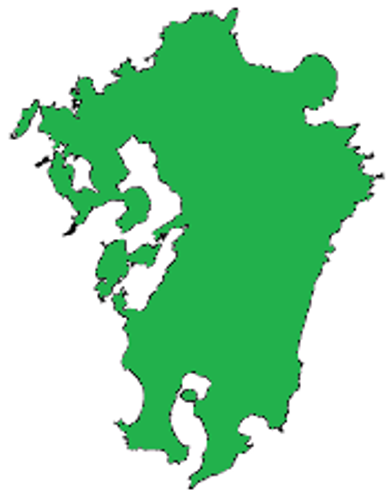
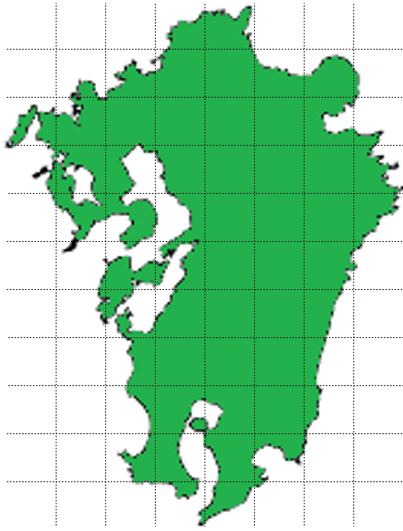
この四角をずらすと、
ヒントが見られます。
この四角をずらすと、
解答例が見られます。
 |  | 1 | 2 | 3 | 4 | 5 | 6 | 7 | 8
 | 1
 | 2
 | 3
 | 4
 | 5
 | 6
 | 7
 | 8
 | 9
 | 10
 | 11 |  |  |  |  |  |  |  |  | 47マス
 |  | 地図を見てドット九州を描こう
 |  |  |  |  |  |  |  |  | マス使用
 |  |  |  |  |  |  |  | ↑入力するとシート②につながります

九州を描こう②
0 |  |  |  | の■で

 |  |  |  | 九州を描こう②
 |  |  | で

この四角をずらすと、
解答例が見られます。
この四角をずらすと、
答えが見られます。
 |  | 1 | 2 | 3 | 4 | 5 | 6 | 7 | 8 |  | 九州の推計人口(2017年)
 | 1 |  |  |  |  |  |  |  |  |  | 県名 | 人口(万人) | マスの配分
 | 2 |  |  |  |  |  |  |  |  |  | 福岡 | 511 |  | 0
 | 3 |  |  |  |  |  |  |  |  |  | 佐賀 | 82 |  | 0
 | 4 |  |  |  |  |  |  |  |  |  | 長崎 | 135 |  | 0
 | 5 |  |  |  |  |  |  |  |  |  | 熊本 | 177 |  | 0
 | 6 |  |  |  |  |  |  |  |  |  | 大分 | 115 |  | 0
 | 7 |  |  |  |  |  |  |  |  |  | 宮崎 | 109 |  | 0
 | 8 |  |  |  |  |  |  |  |  |  | 鹿児島 | 163 |  | 0
 | 9 |  |  |  |  |  |  |  |  |  | 計 | 1292 | 0 | 0
 | 10 |  |  |  |  |  |  |  |  |  | 総務省統計局の資料により作成
 | 11
 |  | 0 | マスで | 地図を見てドット九州を描こう |  |  |  |  |  | ← | 0 | マスを各県に割り振ろう

